155
 |  |  |  | 福祉・教育・社会保障 155

土地・
気象・
人口
国勢調査
経済
センサス
商業統計
調査
工業統計
調査
農 業
行財政
・議会
区施設
利用状況
・区民相談
福祉・
教育・
社会保障
衛生・
環境
土木施設
・みどり
区民の
くらし
関連
警察・
消防・
防災
特別区勢
一覧
練馬区勢
図表

10 |  | 福祉・教育・社会保障

 | 生活保護、障害者福祉、高齢者福祉、社会保障、保育、学校に関する数値など

 |  |  | 0

157
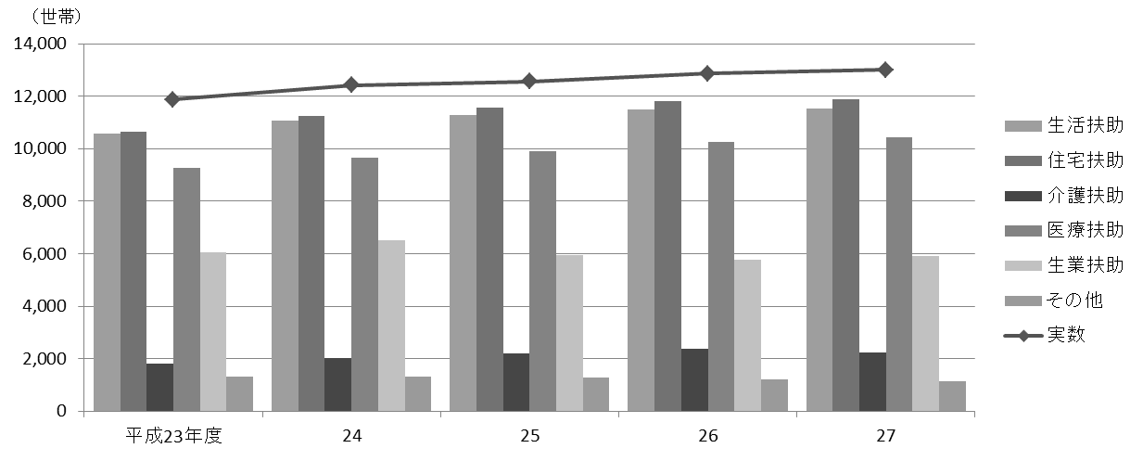
 |  |  |  |  |  |  |  |  |  |  |  |  |  |  |  |  |  |  |  | 福祉・教育・社会保障 157

表112 生活保護
(1) 世帯数および人員

年度 |  |  |  |  |  |  |  |  | 実数 |  |  |  | 生活扶助 |  |  |  | 住宅扶助 |  |  |  |  |  | 教育扶助
 |  |  |  |  |  |  |  |  | 世帯数 | 人員 |  |  | 世帯数 |  | 人員 |  | 世帯数 |  |  | 人員 |  |  | 世帯数 |  |  |  |  | 人員

 | 平成 |  |  | 23 |  |  | 年度 |  | 11,870 | 16,515 |  |  | 10,562 |  | 14,736 |  | 10,659 |  |  | 14,967 |  |  | 922 |  |  |  |  | 1,263
 |  |  |  | 24 |  |  |  |  | 12,427 | 17,115 |  |  | 11,081 |  | 15,225 |  | 11,236 |  |  | 15,501 |  |  | 901 |  |  |  |  | 1,225
 |  |  |  | 25 |  |  |  |  | 12,566 | 17,103 |  |  | 11,295 |  | 15,331 |  | 11,552 |  |  | 15,805 |  |  | 880 |  |  |  |  | 1,197
 |  |  |  | 26 |  |  |  |  | 12,870 | 17,259 |  |  | 11,477 |  | 15,407 |  | 11,808 |  |  | 15,914 |  |  | 825 |  |  |  |  | 1,132
 |  |  |  | 27 |  |  |  |  | 13,004 | 17,095 |  |  | 11,520 |  | 15,232 |  | 11,885 |  |  | 15,821 |  |  | 726 |  |  |  |  | 987

年度 |  |  |  |  |  |  |  |  | 介護扶助 |  |  |  | 医療扶助 |  |  |  | 出産扶助 |  |  |  | 生業扶助 |  |  |  |  | 葬祭扶助
 |  |  |  |  |  |  |  |  | 世帯数 | 人員 |  |  | 世帯数 |  | 人員 |  | 世帯数 |  | 人員 |  | 世帯数 |  | 人員 |  |  | 世帯数 |  |  | 人員

 | 平成 |  |  | 23 |  |  | 年度 |  | 1,802 | 1,871 |  |  | 9,269 |  | 11,527 |  | 8 |  | 8 |  | 6,034 |  | 6,634 |  |  | 372 |  |  | 372
 |  |  |  | 24 |  |  |  |  | 2,039 | 2,119 |  |  | 9,667 |  | 11,941 |  | 5 |  | 5 |  | 6,507 |  | 6,783 |  |  | 398 |  |  | 398
 |  |  |  | 25 |  |  |  |  | 2,199 | 2,296 |  |  | 9,890 |  | 12,080 |  | 9 |  | 9 |  | 5,962 |  | 6,442 |  |  | 392 |  |  | 392
 |  |  |  | 26 |  |  |  |  | 2,363 | 2,470 |  |  | 10,253 |  | 12,479 |  | 9 |  | 9 |  | 5,769 |  | 6,205 |  |  | 364 |  |  | 364
 |  |  |  | 27 |  |  |  |  | 2,232 | 2,325 |  |  | 10,432 |  | 12,694 |  | 10 |  | 10 |  | 5,912 |  | 6,409 |  |  | 389 |  |  | 389

 | 注 | ： | (1) |  | 生活扶助、住宅扶助、教育扶助、介護扶助、医療扶助は、各年度３月現在の数値である。
 |  |  | (2) |  | 出産扶助、生業扶助、葬祭扶助は、各年度の累計値である。
資料 |  | ： | 福祉部練馬総合福祉事務所

(2) 保護費支出状況

年度 |  |  |  |  |  |  |  |  | 総額 |  |  | 生活扶助 |  |  |  | 住宅扶助 |  |  |  | 教育扶助 |  |  |  |  | 介護扶助

 |  |  |  |  |  |  |  |  |  |  | 千円 |  |  |  | 千円 |  |  |  | 千円 |  |  |  |  | 千円 |  |  |  |  |  | 千円
 | 平成 |  |  | 23 |  |  | 年度 |  | 29,310,310 |  |  | 10,189,347 |  |  |  | 6,526,504 |  |  |  | 182,348 |  |  |  |  | 489,192
 |  |  |  | 24 |  |  |  |  | 30,853,288 |  |  | 10,757,992 |  |  |  | 6,893,612 |  |  |  | 184,436 |  |  |  |  | 549,310
 |  |  |  | 25 |  |  |  |  | 31,339,498 |  |  | 10,693,302 |  |  |  | 7,117,323 |  |  |  | 179,260 |  |  |  |  | 558,747
 |  |  |  | 26 |  |  |  |  | 31,951,785 |  |  | 10,823,813 |  |  |  | 7,290,732 |  |  |  | 182,579 |  |  |  |  | 558,104
 |  |  |  | 27 |  |  |  |  | 32,425,830 |  |  | 10,561,833 |  |  |  | 7,377,520 |  |  |  | 168,374 |  |  |  |  | 600,527

年度 |  |  |  |  |  |  |  |  | 医療扶助 |  |  | 出産扶助 |  |  |  | 生業扶助 |  |  |  | 葬祭扶助 |  |  |  |  | 保護施設委託費

 |  |  |  |  |  |  |  |  |  |  | 千円 |  |  |  | 千円 |  |  |  | 千円 |  |  |  |  | 千円 |  |  |  |  |  | 千円
 | 平成 |  |  | 23 |  |  | 年度 |  | 11,588,498 |  |  | 682 |  |  |  | 105,300 |  |  |  | 69,312 |  |  |  |  | 159,127
 |  |  |  | 24 |  |  |  |  | 12,111,325 |  |  | 223 |  |  |  | 107,973 |  |  |  | 72,916 |  |  |  |  | 175,501
 |  |  |  | 25 |  |  |  |  | 12,438,417 |  |  | 805 |  |  |  | 105,922 |  |  |  | 70,758 |  |  |  |  | 174,963
 |  |  |  | 26 |  |  |  |  | 12,748,655 |  |  | 1,016 |  |  |  | 110,934 |  |  |  | 66,375 |  |  |  |  | 169,577
 |  |  |  | 27 |  |  |  |  | 13,356,867 |  |  | 445 |  |  |  | 112,818 |  |  |  | 70,279 |  |  |  |  | 177,167

資料 |  | ： | 福祉部練馬総合福祉事務所

(3) 保護の開始・廃止状況

年度 |  |  |  |  |  |  |  | 申請受理 件数 |  | 取り下げ 件数 |  |  |  | 却下件数 |  | 開始数 |  |  |  |  |  | 廃止数
 |  |  |  |  |  |  |  |  |  |  |  |  |  |  |  | 世帯 |  | 人員 |  |  |  | 世帯 |  |  |  |  | 人員

 | 平成 |  |  | 23 |  | 年度 |  | 2,102 |  | 44 |  |  |  | 31 |  | 2,025 |  | 2,850 |  |  |  | 1,257 |  |  |  |  | 1,715
 |  |  |  | 24 |  |  |  | 2,124 |  | 55 |  |  |  | 56 |  | 1,910 |  | 2,763 |  |  |  | 1,392 |  |  |  |  | 1,838
 |  |  |  | 25 |  |  |  | 1,818 |  | 59 |  |  |  | 35 |  | 1,620 |  | 2,378 |  |  |  | 1,462 |  |  |  |  | 1,915
 |  |  |  | 26 |  |  |  | 1,805 |  | 48 |  |  |  | 43 |  | 1,697 |  | 2,336 |  |  |  | 1,446 |  |  |  |  | 1,844
 |  |  |  | 27 |  |  |  | 1,716 |  | 39 |  |  |  | 45 |  | 1,621 |  | 2,199 |  |  |  | 1,467 |  |  |  |  | 1,923

資料 |  | ： | 福祉部練馬総合福祉事務所

図28 生活保護受給世帯数の推移【表112関連】

162
162 福祉・教育・社会保障

 | 表121 高齢者福祉施設等の定員
 |  |  |  |  |  |  |  |  |  |  |  |  |  |  |  |  |  |  |  |  |  |  |  | (各年４月１日現在)
 | 年 |  |  |  |  |  |  | 特別養護老人ホーム |  |  |  | 介護老人保健施設 |  | 軽費老人ホーム |  |  |  | 都市型軽費 老人ホーム |  |  | 認知症高齢者 グループホーム

 |  |  |  |  |  |  |  | 施設数 |  | 定員 |  | 施設数 | 定員 | 施設数 |  | 定員 |  | 施設数 | 定員 |  | 施設数 |  | 定員

 |  | 平成 |  |  | 24 |  | 年 | 20 |  | 1,362 |  | 8 | 816 | 1 |  | 50 |  | － | － |  | 28 |  | 465
 |  |  |  |  | 25 |  |  | 23 |  | 1,636 |  | 8 | 816 | 1 |  | 50 |  | 2 | 40 |  | 28 |  | 465
 |  |  |  |  | 26 |  |  | 25 |  | 1,724 |  | 11 | 1,080 | 1 |  | 50 |  | 5 | 100 |  | 29 |  | 483
 |  |  |  |  | 27 |  |  | 27 |  | 1,864 |  | 11 | 1,080 | 1 |  | 50 |  | 9 | 170 |  | 30 |  | 509
 |  |  |  |  | 28 |  |  | 27 |  | 1,864 |  | 13 | 1,236 | 1 |  | 50 |  | 9 | 170 |  | 32 |  | 545

 |  | 注 | ： | 特別養護老人ホームのうち、区の助成により整備されたものには、このほか「東京武蔵野ホーム」（板橋区、定員30人）がある。
 | 資料 |  | ： | 高齢施策担当部高齢社会対策課、介護保険課

 | 図29 高齢者福祉施設等の定員の推移【表121関連】

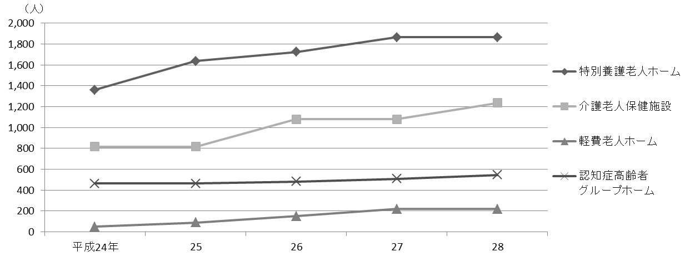

 |  | 注 | ： | 「軽費老人ホーム」には都市型軽費老人ホームを含む。

 | 表122 老人ホーム措置・入所状況

 | 年度 |  |  |  |  |  |  |  | 養護老人ホーム |  |  |  |  |  |  |  | 軽費老人ホーム
 |  |  |  |  |  |  |  |  | 入所者 |  | 退所者 |  | 在所者 |  | 待機者 |  | 入所者 |  |  | 退所者 |  | 在所者

 |  | 平成 |  |  | 23 | 年度 |  |  | 34 |  | 26 |  | 186 |  | 20 |  | 4 |  |  | 5 |  | 48
 |  |  |  |  | 24 |  |  |  | 39 |  | 37 |  | 188 |  | 6 |  | 8 |  |  | 7 |  | 49
 |  |  |  |  | 25 |  |  |  | 14 |  | 26 |  | 174 |  | 10 |  | 8 |  |  | 7 |  | 50
 |  |  |  |  | 26 |  |  |  | 24 |  | 25 |  | 173 |  | 7 |  | 4 |  |  | 4 |  | 50
 |  |  |  |  | 27 |  |  |  | 18 |  | 21 |  | 170 |  | 3 |  | 3 |  |  | 4 |  | 49

 |  | 注 | ： | 「入所者」と「退所者」は各年度の合計数、「在所者」と「待機者」は各年度末現在の数値である。
 | 資料 |  | ： | 高齢施策担当部高齢社会対策課、福祉部光が丘総合福祉事務所

169
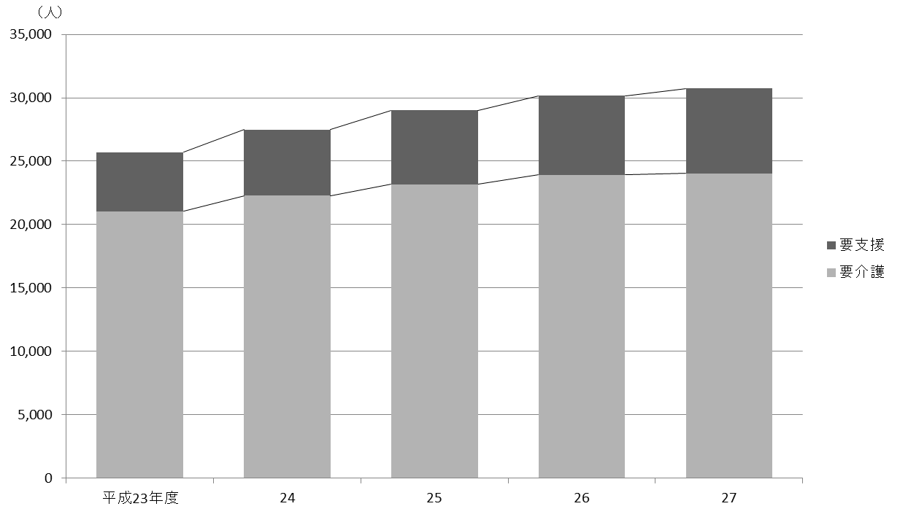
 | 福祉・教育・社会保障 169

図30 国民健康保険被保険者および加入率の推移【表123関連】

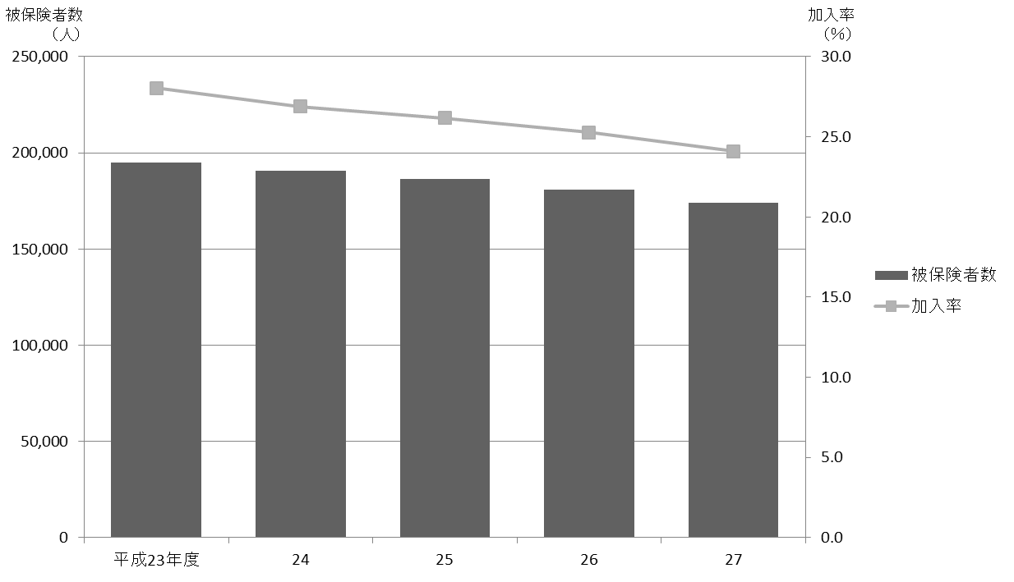

図31 要介護認定者数の推移【表124関連】

175
 |  |  |  |  |  |  |  |  |  |  | 福祉・教育・社会保障 175

(2) 私立保育園【２/２】

保育園名 |  |  |  |  | 定員 |  |  | 在籍児数 |  |  |  | 職員数
 |  |  |  |  | 計 | 乳児 | 幼児 | 計 | 乳児 | 幼児 |  | 計 | 保育士 | その他

 | にじいろ保育園練馬高松 |  |  |  | 70 | 32 | 38 | 63 | 31 | 32 |  | 20 | 14 | 6
 | アンジェリカ北町 |  |  |  | 70 | 32 | 38 | 66 | 32 | 34 |  | 19 | 13 | 6
 | まちの保育園小竹向原 |  |  |  | 80 | 32 | 48 | 79 | 32 | 47 |  | 24 | 12 | 12
 | ﾍﾞﾋﾞｰｽﾃｰｼｮﾝ石神井公園 |  |  |  | 60 | 28 | 32 | 50 | 28 | 22 |  | 14 | 6 | 8
 | きららっこ石神井公園 |  |  |  | 70 | 32 | 38 | 66 | 32 | 34 |  | 19 | 11 | 8

 | にじいろ保育園中村一丁目 |  |  |  | 70 | 36 | 34 | 62 | 36 | 26 |  | 17 | 12 | 5
 | 光が丘わかば |  |  |  | 110 | 44 | 66 | 72 | 44 | 28 |  | 22 | 17 | 5
 | ﾍﾞﾋﾞｰｽﾃｰｼｮﾝ石神井第２ |  |  |  | 60 | 60 | － | 50 | 50 | － |  | 16 | 6 | 10
 | わらべうた大泉学園 |  |  |  | 60 | 60 | － | 52 | 52 | － |  | 18 | 14 | 4
 | チェリーチャイルド |  |  |  | 66 | 30 | 36 | 62 | 30 | 32 |  | 21 | 10 | 11

 | ねりまさくらさく |  |  |  | 74 | 32 | 42 | 51 | 32 | 19 |  | 21 | 9 | 12
 | 保育所まぁむ中村橋駅前 |  |  |  | 60 | 27 | 33 | 43 | 27 | 16 |  | 13 | 12 | 1
 | ｱｰﾄﾁｬｲﾙﾄﾞｹｱ中村橋 |  |  |  | 30 | 30 | － | 30 | 30 | － |  | 12 | 9 | 3
 | ゆらりん大泉学園 |  |  |  | 60 | 27 | 33 | 48 | 27 | 21 |  | 21 | 13 | 8
 | ラフ・クルー大泉 |  |  |  | 36 | 36 | － | 36 | 36 | － |  | 14 | 10 | 4

注 |  | ： | (1) | 「在籍児数」は、他区市町村からの受託児童を含む。
 |  |  | (2) | 「乳児」とは０～２歳児、「幼児」とは３～５歳児をいう。
資料 |  | ： | こども家庭部保育課

図32 保育所定員と待機児数の推移【表130関連】

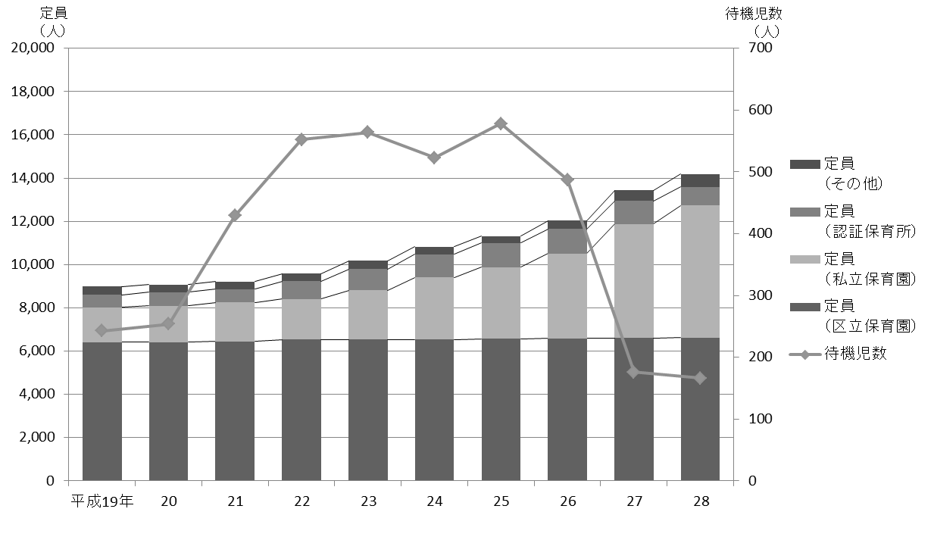

 | 注 | ： | 「その他」は、平成26年度までは保育室、家庭福祉員、駅型グループ保育室、グループ型家庭的保育事業の合計値である。
 |  |  | 平成27年度からは保育室、家庭的保育者、小規模保育事業A型・B型・C型、事業所内保育事業の合計値である。

